2. 쿠팡(4F, 8F)보증금
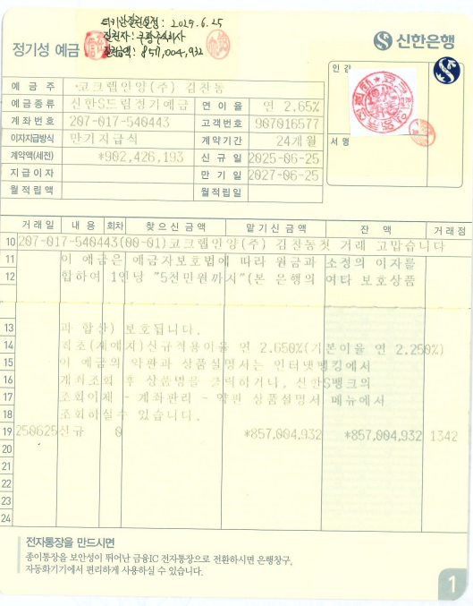
거래내역없음

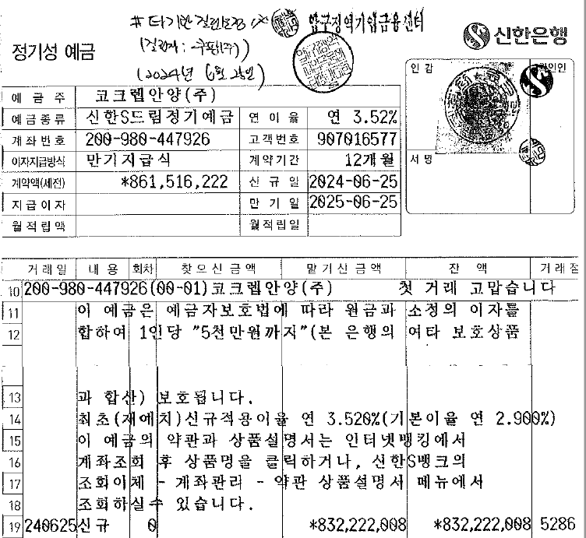

만 기

 | 832222008

3. 농심보증금
거래내역없음
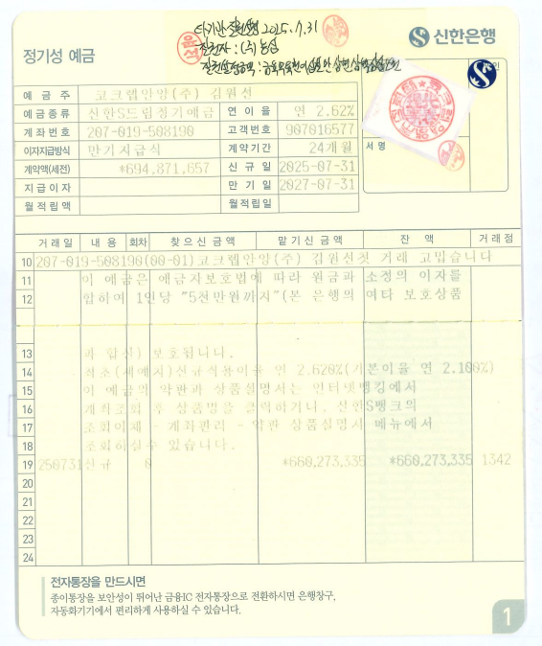

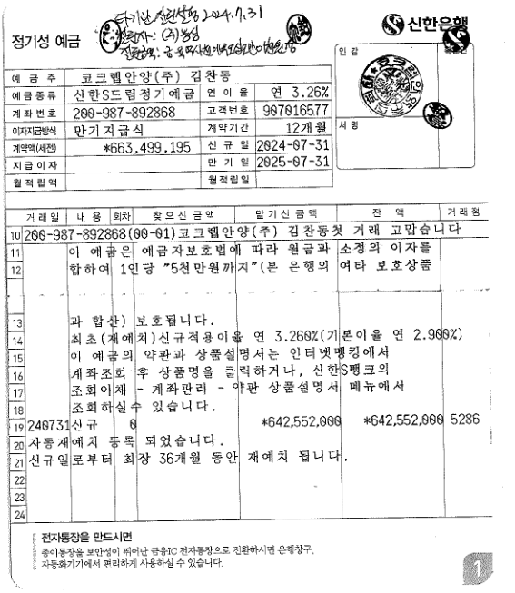

만 기

 | 642552000

4. 용마보증금
거래내역 없음

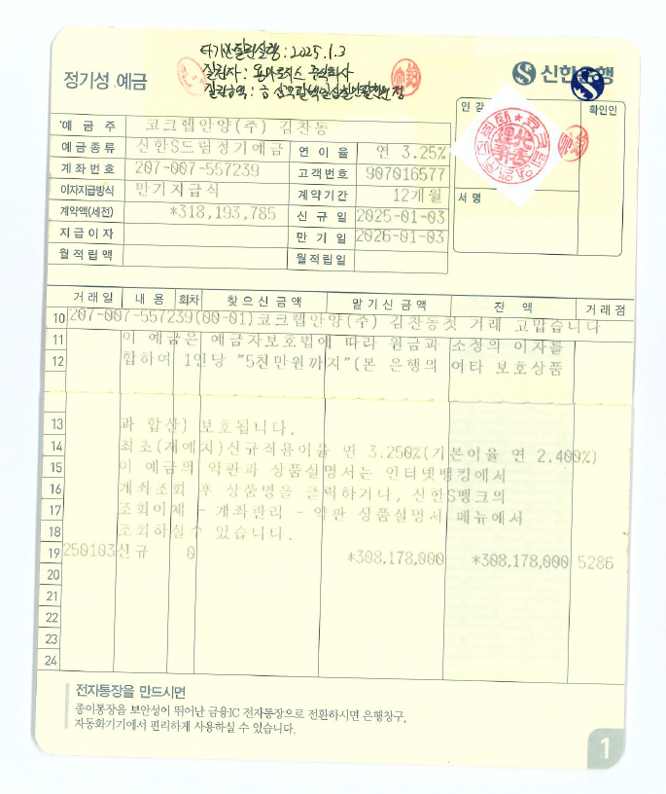

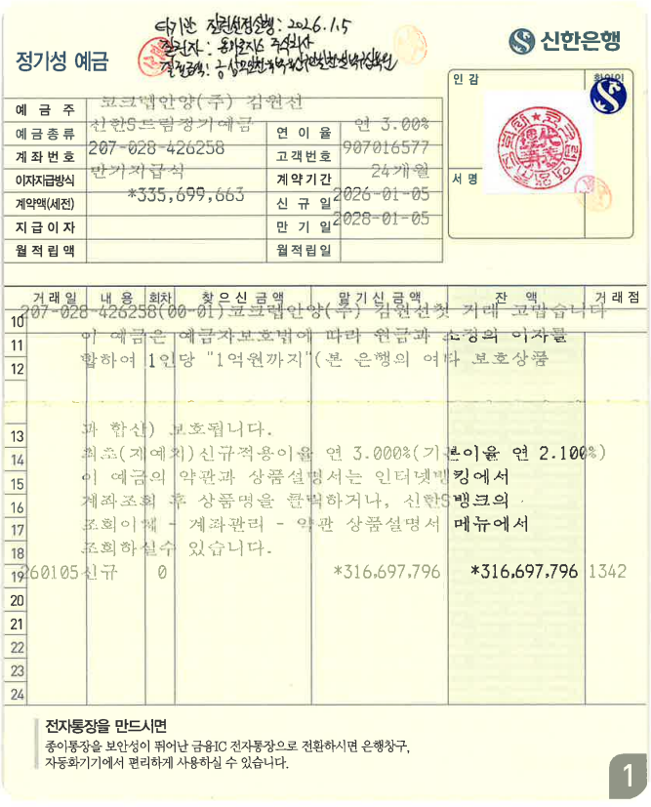

만 기

 | 308,178,000

5. 쿠팡(2F)보증금
거래내역 없음

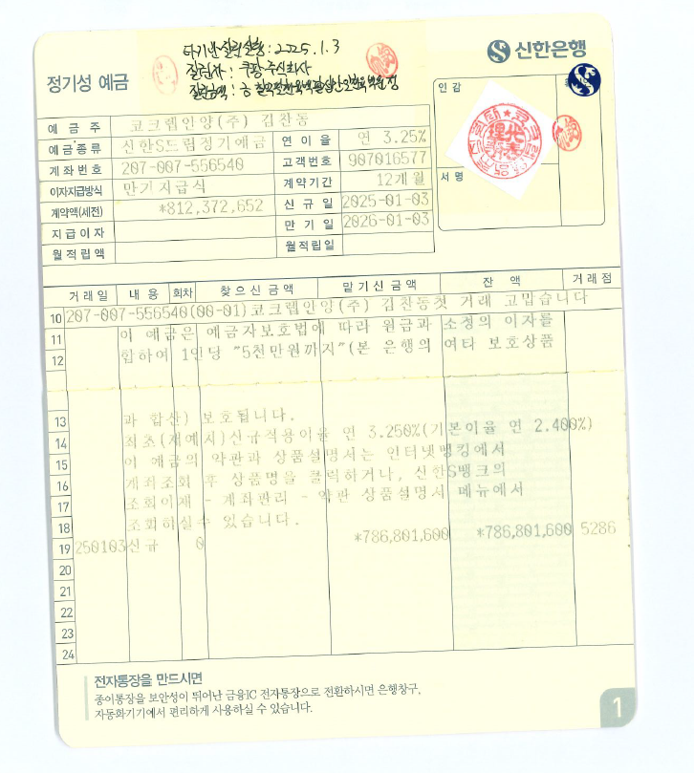
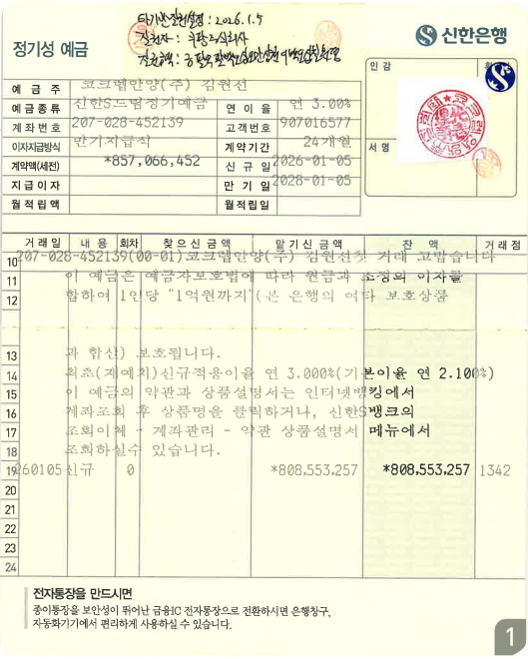

만 기

 | 786801600

6. 키즈밀보증금
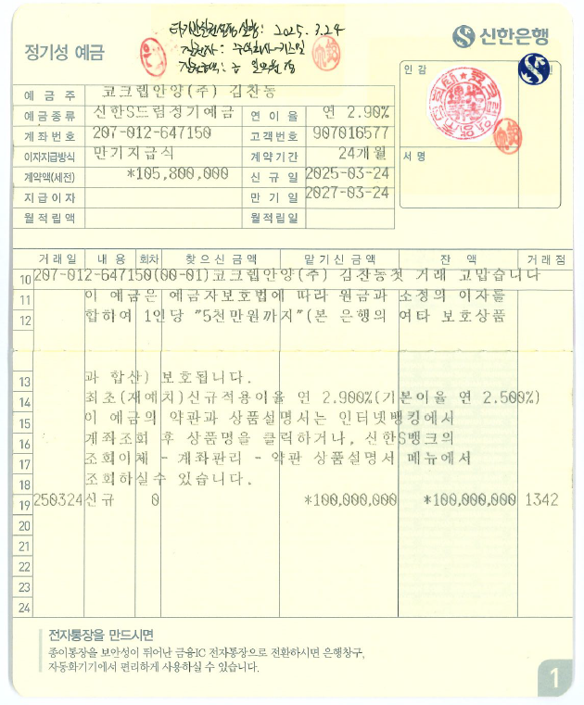
거래내역 없음

7. 지오영보증금
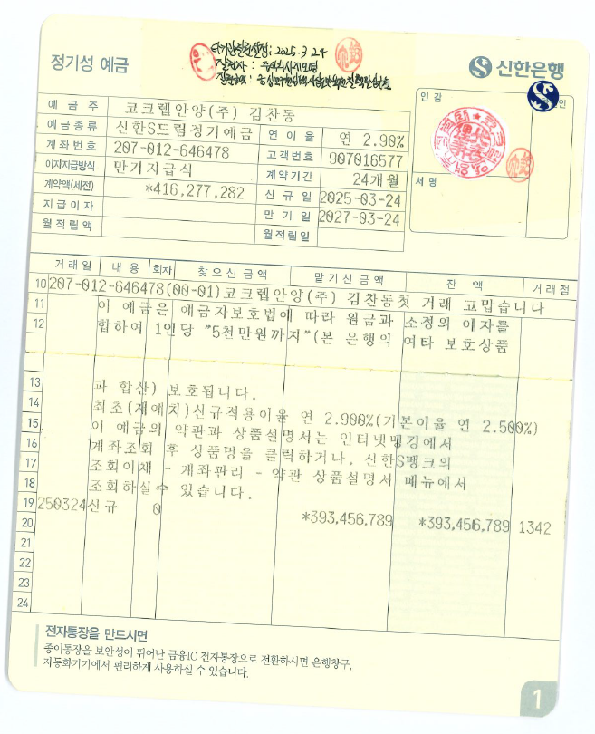

8. 쿠팡(B1F)보증금
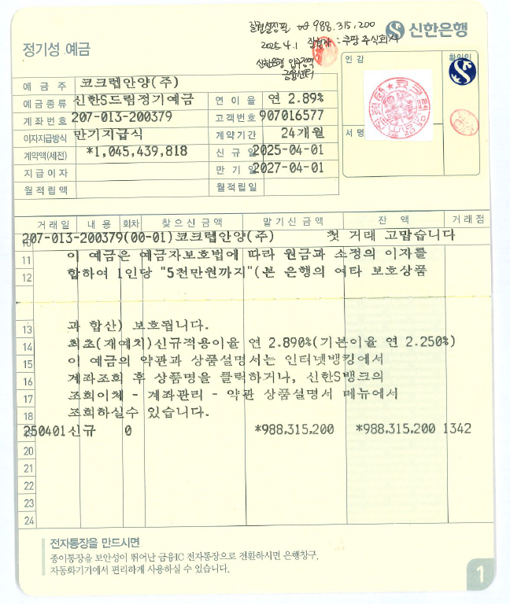

9. 쿠팡(B2F)보증금
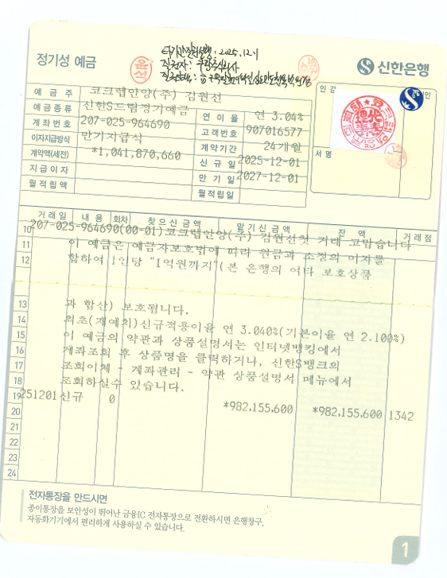

10. 쿠팡(8층 증평)보증금)
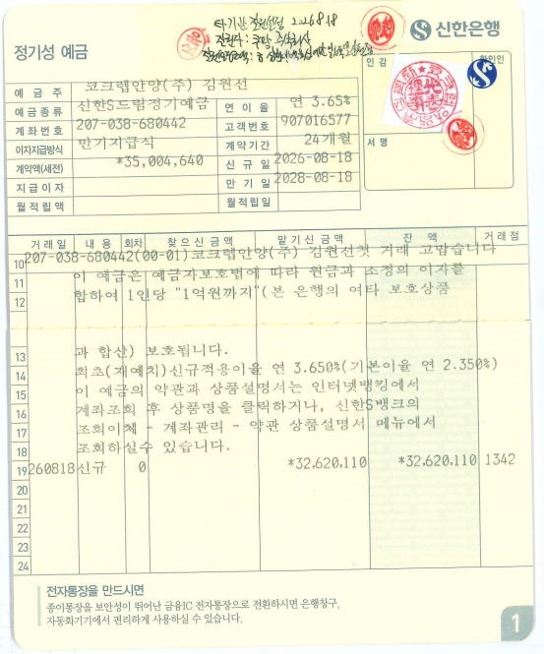

쿠팡(5~7F) 보증금
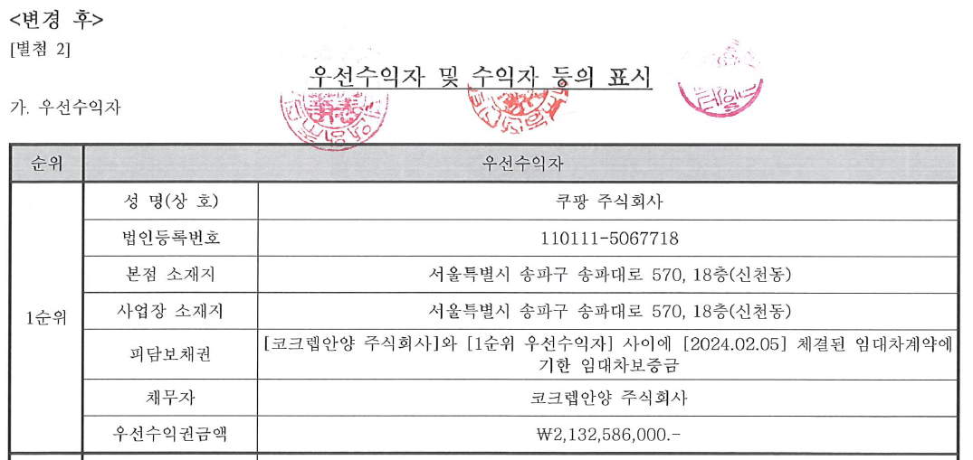
부동산담보신탁변경계약서(2차) 발췌 _ 2026년 5월 28일 체결

